Specsheet
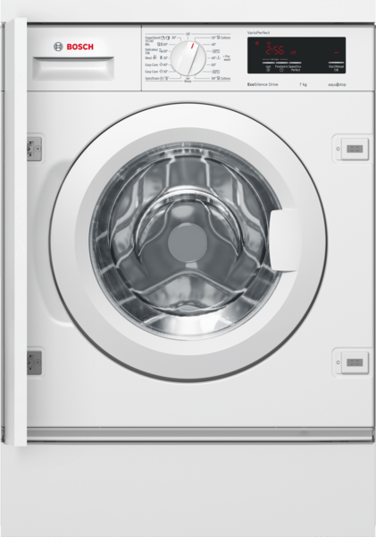
 | WIW24340EU | Funkce:
 | Automatická pračka vestavná | Konstrukce: vestavný závěs dveří: vlevo barva / materiál spotřebiče: bílá Délka přívodního kabelu (cm): 225 výška pro podstavbu: 820,00 Výška (mm): 818 rozměry spotřebiče (mm): 818 x 596 x 574 kolečka: Ne Hmotnost netto (kg): 73,0 objem bubnu (l): 53 Náplň: bavlna (kg): Universal Product Code: barva spotřebiče: bílá Door Frame: bílá Color Buttons: stříbro Color Dial: bílá alternativní barevná provedení: hlučnost při praní dB: 42 příkon (W): 2300 jištění (A): 10 napětí (V): 220-240 frekvence (Hz): 50 průměrná roční spotřeba el.energie (kWh): Typ zástrčky: Gardy zástrčka s uzemněním délka odtokové hadice: 220,00 délka přívodní hadice: 220,00 hmotnost brutto (kg): 74,0 Power consumption standby/network: Please check the user manual for how to switch off the WiFi module.: en: Time auto-standby/network:

 | Spotřeba • kapacita: 7 kg • třída spotřeby energie: A+++ • Spotřeba energie: 139 kWh/rok, na základě 220 standardních pracích cyklů s programy bavlna 60 °C a 40 °C s celou a poloviční náplní a spotřeba v režimech s nízkou spotřebou energie. Skutečná spotřeba energie bude záviset na tom, jak je spotřebič používán. • spotřeba energie bavlna 60 °C při plné náplni: 0.74 kWh, při poloviční náplni: 0.65 kWh, spotřeba energie bavlna 40 °C při poloviční náplni: 0.4 kWh • vážená spotřeba energie ve vypnutém stavu a v režimu ponechání v zapnutém stavu: 0.12 W / 0.5 W • Roční spotřeba vody: 8800 l, na základě 220 standardních pracích cyklů s programy bavlna 60 °C a 40 °C s celou a poloviční náplní. Skutečná spotřeba vody bude záviset na tom, jak je spotřebič používán. • třída odstředění: B • max.počet otáček: 1200 ot./min; zbytková vlhkost: 53 % • Standardní programy, na které se vztahují informace uvedené na štítku a v informačním listu, bavlna 60° Eco a bavlna 40° Eco jsou vhodné pro praní běžně znečištěného bavlněného prádla a jedná se o nejúčinnější programy z hlediska kombinované spotřeby energie a vody. Skutečná teplota se může lišit v závislosti na kombinaci zvoleného programu a teploty. Délka pracího cyklu může být prodloužena ve prospěch nižší spotřeby energie. Třída účinnosti praní A je vždy zaručena. • trvání standardního programu bavlna 60 °C: 240 min při plné náplni, 240 min při poloviční náplni, trvání standardního programu bavlna 40 °C: 240 min při poloviční náplni • hlučnost praní v dB (A) re 1 pW: 42 • hlučnost odstředění v dB (A) re 1 pW: 65 • plně vestavná Programy • speciální programy: extra máchání/škrobení, odstředění/odčerpání, mix, super 15'/30', vlna/ruční praní, jemné/hedvábí Speciální funkce a nastavení • VarioPerfect: možnost volby, zda prací program bude optimalizován z hlediska úspory času nebo úspory energie. Výsledkem je vždy perfektně čisté prádlo. • TouchControl tlačítka: start/pauza s re-load funkcí (možností doplnění prádla), odložený start

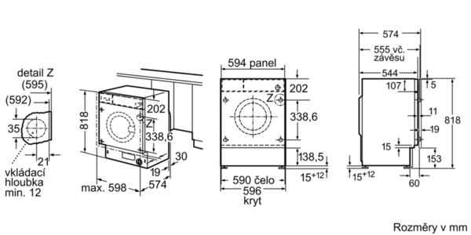

 |  | příkon (W): 2300 jištění (A): 10 napětí (V): 220-240 frekvence (Hz): 50 aprobační certifikáty: CE, VDE Spotřeba energie (kWh): Spotřeba vody (l): průměrná roční spotřeba vody (l): průměrná roční spotřeba el.energie (kWh): bezpečnostní systém proti škodám způsobeným vodou: Aqua-Stop Number of Options: 4 maximální počet ot./min.: regulace počtu otáček od .. do: variabilní ukazatel zbytkového času: Ano ukazatel průběhu sušení: LED-displej zvláštní příslušenství: WMZ20441 : Výškově nastavitelné nohy WMZ20490 : Podesta s výsuvem WMZ2200 : Set pro upevnění k podlaze WMZ2380 : Přívod studené vody/prodl. AquaStopu

EAN:4242002958705

 | WIW24340EU | Funkcie:
 | automatická práčka, zabudovateľná | konštrukcia: zabudovateľný záves dverí: vľavo farba/materiál spotrebiča: biela Dĺžka prívodného kábla (cm): 225 výška na podstavbu: 820,00 Výška (mm): 818 rozmery spotrebiča (mm): 818 x 596 x 574 kolieska: Nie Hmotnosť netto (kg): 73,0 objem bubna (l): 53 Náplň: bavlna (kg): univerzálny kód produktu: farba spotrebiča: biela rám dverí: biela farba tlačidiel: striebro farba Dial: biela alternatívne farebné zhotovenia: hlučnosť pri praní dB: 42 príkon (W): 2300 istenie (A): 10 napätie (V): 220-240 frekvencia (Hz): 50 priemerná ročná spotreba el. energie (kWh): typ zástrčky: Gardy zástrčka s uzemnením dĺžka vypúšťacej hadice: 220,00 dĺžka prívodnej hadice: 220,00 hmotnosť brutto (kg): 74,0 Power consumption standby/network: Please check the user manual for how to switch off the WiFi module.: en: Time auto-standby/network:

 | Spotreba • kapacita: 7 kg • trieda spotreby energie: A+++ • spotreba energie: 139 kWh/rok na základe 220 ​​štandardných pracích cyklov pre bavlnu programov na 60 ° C a 40 ° C pri plnej a polovičnej náplni, a spotreba pri móde s nízkou spotrebou. Skutočná spotreba energie závisí na spôsobe použitia spotrebiča. • spotreba energie bavlna 60°C pri plnej náplni: 0.74 kWh, pri polovičnej náplni: 0.65 kWh, spotreba energie bavlna 40°C pri polovičnej náplni: 0.4 kWh • Vážená spotreba energie vo vypnutom stave a v režime ponechania v zapnutom stave (stand-by mode): 0.12 W / 0.5 W • Vážená spotreba vody: 8800 litrov/rok na základe 220 ​​štandardných pracích cyklov pre bavlnu programov na 60 ° C a 40 ° C pri plnej a čiastočnej náplni. Skutočná spotreba vody bude závisieť od spôsobu použitia spotrebiča. • trieda účinnosti odstredenia: C • max.počet otáčok: 1200 ot./min; zostatková vlhkosť: 53 % • štandardné programy a programy na ktoré sa vzťahujú informácie uvedené na štítku a v informačnom liste sú vhodné pre pranie bežne znečištenej bavlnenej bielizne a jedná sa o najúčinnejšie programy z hľadiska kombinovanej spotreby energie a vody. • trvanie štandardného programu bavlna 60°C: 240 min pri plnej náplni, 240 min pri polovičnej náplni, trvanie štandardného programu bavlna 40°C: 240 min pri polovičnej náplni • hlučnosť prania v dB (A) re 1 pW: 42 • hlučnosť odstreďovania v dB (A) re 1 pW: 65 • plne zabudovateľná Programy • Špeciálne programy: extra pláchanie/škrobenie, odčerpanie/odstreďovanie, rýchly/mix, super 15´/30´, vlna/ručné pranie, jemné/hodváb Špeciálne funkcie a nastavenia • VarioPerfect: EcoPerfect zníženie spotreby energie až o 30%, SpeedPerfect skrátenie doby prania až o 60% • TouchControl tlačidlá: štart/pauza s re-load funkciou (možnosť doplnenia bielizne), redukcia počtu otáčok/stop plákania Komfort a bezpečnosť • Funkcia ReLoad: bielizeň máte možnosť pridať dokonca aj po začatí pracieho cyklu. • Veľký displej pre zobrazenie priebehu programu, počtu otáčok, zo

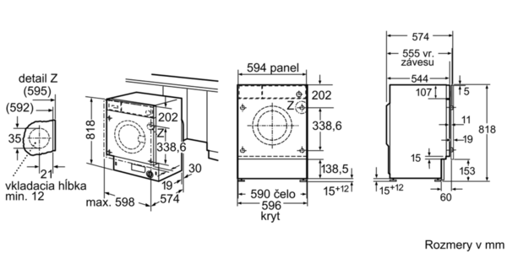

 |  | príkon (W): 2300 istenie (A): 10 napätie (V): 220-240 frekvencia (Hz): 50 aprobačné certifikáty: CE, VDE Spotreba energie (kWh): Spotreba vody (l): priemerná ročná spotreba vody (l): priemerná ročná spotreba el. energie (kWh): bezpečnostný systém proti škodám spôsobeným vodou: Aquastop počet možností: 4 maximálny počet ot./min.: regulácia počtu otáčok od ... Do: variabilná ukazovateľ zvyšného času: Áno ukazovateľ priebehu sušenia: LED displej zvláštne príslušenstvo: WMZ20441 : Výškovo nastaviteľné nohy WMZ20490 : Podstavec s výsuvom WMZ2200 : Set pre upevnenie k podlahe WMZ2380 : Prívod studenej vody/predĺ. AquaStopu

EAN:4242002958705

